第1次
工程款支付证书
工程名称 |  | 2016年新乡市干线公路二批养护工程施工第二标段 |  |  |  |  | 建设单位 |  | 新乡市交通局 |  |  |  | ERP编号 |  | 7186 | 档案编号 |  | CD2017-042
合同金额 |  | 38,593,917.00 |  |  | 中标时间 | 2017.5.15 | 已提供工程资料 |  | 中标通知书、施工合同、内部承包协议及补充协议原件均在合肥 |  |  |  | 保存地址 |  | 合肥 | 责任单位 |  | 第八大区河南省
决算金额 |  |  |  |  | 决算时间 |  | 项目部印章 |  |  |  |  |  | 施工人 |  | 孟刘生13603738955 | 区域责任人 | 孙健 | 省办负责人 | 李想
序号 | 经营填写 |  |  |  |  | 工程填写 | 经营填写 |  |  | 财务填写 | 经营、工程、质安填写 |  | 区域负责人 |  | 申请部门填写财务核对 |  |  | 本次支付 金额 | 剩余款项
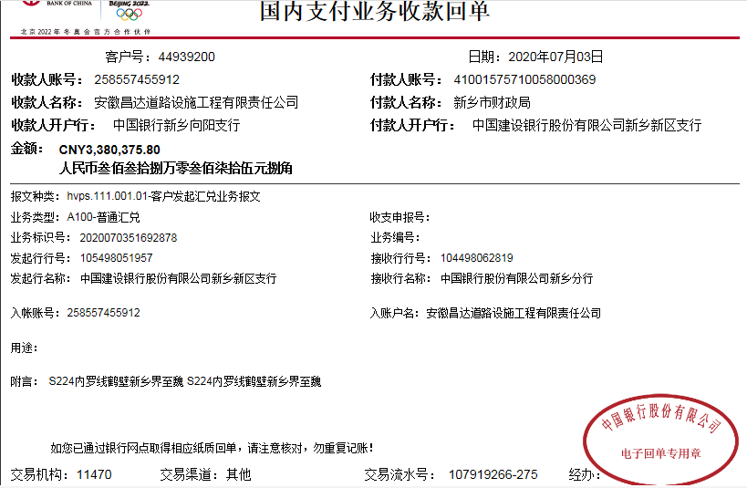
 | 到款情况 |  |  |  |  |  | 暂列金 |  |  | 代缴税金 | 其他扣款 |  | 预留款 |  | 成本票
 | 日期 | 工程款金额 | 周转金金额 | 到款银行 | 到款账户 | 完成进度 | 比例 | 金额 | 备注 | 金额 | 金额 | 备注 | 金额 | 备注 | 供货单位 | 合同额 | 成本票额
1 | 前期到款 | 30874867 |  | 中行 | 258557455912 |  | 0.3% | 92,627.00 | 进度款0.3% | 19,955.00 |  |  | 102,500.00 | 1%损失保证金 | 前期支付 |  |  | 30,585,671.88
 |  |  |  |  |  |  |  | -92,627.00 |  | -19,955.00
2 | 2020-07-03 | 3380375.8 |  | 中行 | 258557455912 |  | 0.3% | 10,141.00 | 进度款0.3%，合作人按开票金额转的管理费 | 1,971.00
 |  |  |  |  |  |  |  | -16,157.93 |  | -1,971.00
3 | 2020-07-06 |  |  | 新乡市凤泉区农村信用合作联社同古信用社 | 000000 323428 625800 12 |  |  |  |  |  | 200.00 |  |  |  | 河南繁祥建设工程有限公司（机械施工费） |  |  | 1,400,000.00
 | 2020-07-06 |  |  | 新乡市凤泉区农村信用合作联社同古信用社 | 000000 323428 625800 12 |  |  |  |  |  | 100.00 |  |  |  | 河南繁祥建设工程有限公司（混凝土施工款） |  |  | 817,608.00
 | 2020-07-06 |  |  | 中行郑州文化支行 | 2624 5557 5223 |  |  |  |  |  | 100.00 |  |  |  | 河南融安路桥工程有限公司（非开挖高聚物注浆处理施工款） |  |  | 145,600.00
 | 2020-07-06 |  |  | 中原银行新乡东旭支行 | 4107 2501 0130 010301 |  |  |  |  |  | 50.00 |  |  |  | 新乡市创远商贸有限公司（反光材料） |  |  | 92,950.00
 |  |  |  |  |  |  |  |  |  |  | -450.00
 |  |  |  |  |  |  |  |  |  |  |  | 2笔费用等下次工程款到了补扣

4 | 2020-07-06 |  |  | 新乡市凤泉区农村信用合作联社同古信用社 | 000000 323428 625800 12 |  |  |  |  |  | 100.00 | 手续费 |  |  | 河南繁祥建设工程有限公司（摊铺施工款） |  |  | 900,000.00
5 | 2020-07-29 |  |  | 工行新乡分行延津县支行 | 1704 0224 0920 0086 051 |  |  |  |  |  | 50.00 |  |  |  | 延津县小潭乡建鑫建材综合门市部（棉毡费） |  |  | 4,950.00
6 |  |  |  |  |  |  |  |  |  |  |  |  | -102,500.00 | 退
 | 2020-07-31 |  |  | 新乡市凤泉区农村信用合作联社同古信用社 | 000000 323428 625800 12 |  |  |  |  |  | 100.00 | 手续费 |  |  | 河南繁祥建设工程有限公司（沥青摊铺费） |  |  | 300,000.00

合计 |  | 34255242.8 | 0.00 |  |  |  |  | -6,016.93 |  | 0.00 | 250.00 |  | 0.00 |  |  |  |  | 34,246,779.88 | 14,229.85
本次结算 支付明细 |  | 应支付金额 |  |  | 300,000.00 |  |  |  |  |  | 本次支付金额 |  |  | 小写 | 300,000.00
 |  | 已支付金额 |  |  | 0.00 |  |  |  |  |  |  |  |  | 大写 | 叁拾万元整

第2次
工程款支付证书
工程名称 |  | 2016年新乡市干线公路二批养护工程施工第二标段 |  |  |  |  | 建设单位 |  | 新乡市交通局 |  |  |  | ERP编号 |  | 7186 | 档案编号 |  | CD2017-042
合同金额 |  | 38,593,917.00 |  |  | 中标时间 | 2017.5.15 | 已提供工程资料 |  | 中标书、施工合同、内部承包协议（含补充协议）、交工验收报告（彩打）、审计报告（ 彩打） |  |  |  | 保存地址 |  | 合肥 | 责任单位 |  | 第八大区河南省
决算金额 |  | 38,169,312.00 |  |  | 决算时间 | 2019.11.25 | 项目部印章 |  | 非智能章2018.10.20已收回 |  |  |  | 施工人 |  | 孟刘生13603738955 | 区域责任人 | 孙健 | 省办负责人 | 李想
序号 | 经营填写 |  |  |  |  | 工程填写 | 经营填写 |  |  | 财务填写 | 经营、工程、质安填写 |  | 区域负责人 |  | 申请部门填写财务核对 |  |  | 本次支付 金额 | 剩余款项
 | 到款情况 |  |  |  |  |  | 暂列金 |  |  | 代缴税金 | 其他扣款 |  | 预留款 |  | 成本票
 | 日期 | 工程款金额 | 周转金金额 | 到款银行 | 到款账户 | 完成进度 | 比例 | 金额 | 备注 | 金额 | 金额 | 备注 | 金额 | 备注 | 供货单位 | 合同额 | 成本票额
1 | 前期到款 | 30874867 |  | 中行 | 258557455912 |  | 0.3% | 92,627.00 | 进度款0.3% | 19,955.00 |  |  | 102,500.00 | 1%损失保证金 | 前期支付 |  |  | 30,585,671.88
 |  |  |  |  |  |  |  | -92,627.00 |  | -19,955.00
2 | 2020-07-03 | 3380375.8 |  | 中行 | 258557455912 |  | 0.3% | 10,141.00 | 进度款0.3%，合作人按开票金额转的管理费 | 1,971.00
 |  |  |  |  |  |  |  | -16,157.93 |  | -1,971.00
3 | 2020-07-06 |  |  | 新乡市凤泉区农村信用合作联社同古信用社 | 000000 323428 625800 12 |  |  |  |  |  | 200.00 |  |  |  | 河南繁祥建设工程有限公司（机械施工费） |  |  | 1,400,000.00
 | 2020-07-06 |  |  | 新乡市凤泉区农村信用合作联社同古信用社 | 000000 323428 625800 12 |  |  |  |  |  | 100.00 |  |  |  | 河南繁祥建设工程有限公司（混凝土施工款） |  |  | 817,608.00
 | 2020-07-06 |  |  | 中行郑州文化支行 | 2624 5557 5223 |  |  |  |  |  | 100.00 |  |  |  | 河南融安路桥工程有限公司（非开挖高聚物注浆处理施工款） |  |  | 145,600.00
 | 2020-07-06 |  |  | 中原银行新乡东旭支行 | 4107 2501 0130 010301 |  |  |  |  |  | 50.00 |  |  |  | 新乡市创远商贸有限公司（反光材料） |  |  | 92,950.00
 |  |  |  |  |  |  |  |  |  |  | -450.00
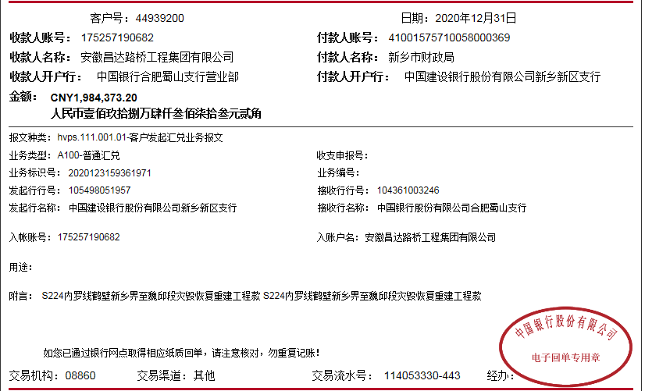
 |  |  |  |  |  |  |  |  |  |  |  | 2笔费用等下次工程款到了补扣

4 | 2020-07-06 |  |  | 新乡市凤泉区农村信用合作联社同古信用社 | 000000 323428 625800 12 |  |  |  |  |  | 100.00 | 手续费 |  |  | 河南繁祥建设工程有限公司（摊铺施工款） |  |  | 900,000.00
5 | 2020-07-29 |  |  | 工行新乡分行延津县支行 | 1704 0224 0920 0086 051 |  |  |  |  |  | 50.00 |  |  |  | 延津县小潭乡建鑫建材综合门市部（棉毡费） |  |  | 4,950.00
6 |  |  |  |  |  |  |  |  |  |  |  |  | -102,500.00 | 退
 | 2020-07-31 |  |  | 新乡市凤泉区农村信用合作联社同古信用社 | 000000 323428 625800 12 |  |  |  |  |  | 100.00 | 手续费 |  |  | 河南繁祥建设工程有限公司（沥青摊铺费） |  |  | 300,000.00
7 | 2020-12-31 | 1984373.2 |  | 中行 | 258,557,455,912.00 |  | 0.3% | 13,104.00 | 剩余工程款0.3% | 40,449.93 | 1,500.00 | 3次外经证费用
 | 2021-01-04 |  |  | 新乡市凤泉区农村信用合作联社同古信用社 | 000000 323428 625800 12 |  |  |  |  |  | 200.00 | 手续费 |  |  | 河南繁祥建设工程有限公司（机械施工费） |  |  | 1,400,000.00
 | 2021-01-04 |  |  | 新乡市凤泉区农村信用合作联社同古信用社 | 000000 323428 625800 12 |  |  |  |  |  | 100.00 |  |  |  | 河南繁祥建设工程有限公司（混凝土施工款） |  |  | 500,000.00

合计 |  | 36239616 | 0.00 |  |  |  |  | 7,087.07 |  | 40,449.93 | 2,050.00 |  | 0.00 |  |  |  |  | 36,146,779.88 | 43,249.12
本次结算 支付明细 |  | 应支付金额 |  |  | 1,900,000.00 |  |  |  |  |  | 本次支付金额 |  |  | 小写 | 1,900,000.00
 |  | 已支付金额 |  |  | 0.00 |  |  |  |  |  |  |  |  | 大写 | 壹佰玖拾万元整

